1st-E-Data
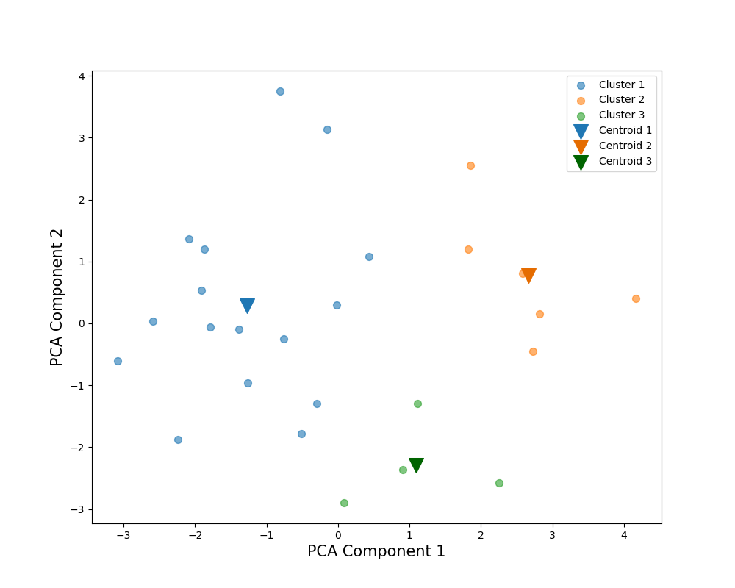
Number of Clusters |  | 3 |  |  | PCA Weights
Cluster |  | 3 | 1 | 2 | 1 | 2
解答時間(s) | 平均 | 191.75 | 346.25 | 295.166667 | -0.188448 | 0.547888
 | 標準偏差 | 28.194266563 | 86.712167543 | 45.984417654
 | 変動係数 | 14.70% | 25.04% | 15.58%
平均速度(px/s) | 平均 | 988.094402 | 705.322548 | 1165.094081 | 0.503328 | -0.048843
 | 標準偏差 | 72.088101855 | 88.627474211 | 120.80618518
 | 変動係数 | 7.30% | 12.57% | 10.37%
切り替え回数 | 平均 | 728.25 | 1263 | 1078.5 | -0.221611 | 0.537619
 | 標準偏差 | 151.43838131 | 269.85724621 | 258.54109925
 | 変動係数 | 20.79% | 21.37% | 23.97%
サッケードの割合(％) | 平均 | 13.59484 | 14.200787 | 13.026258 | -0.326674 | -0.132611
39％
 | 標準偏差 | 2.1184756312 | 1.1531448305 | 1.1520512141
42％
 | 変動係数 | 15.58% | 8.12% | 8.84%
平均サッケード振幅(px) | 平均 | 235.552057 | 165.67266 | 290.238416 | 0.515285 | 0.015509
 | 標準偏差 | 37.031237732 | 30.361587294 | 33.816063239
 | 変動係数 | 15.72% | 18.33% | 11.65%
最大サッケード振幅(px) | 平均 | 984.727143 | 1081.260118 | 1328.270868 | 0.212811 | 0.184026
 | 標準偏差 | 96.370491526 | 249.74559086 | 185.26198382
 | 変動係数 | 9.79% | 23.10% | 13.95%
54％
視線の分布(px) | 平均 | 433.226694 | 368.092272 | 436.16805 | 0.42632 | 0.036584
 | 標準偏差 | 15.079079448 | 36.445384317 | 26.527001828
 | 変動係数 | 3.48% | 9.90% | 6.08%
視線パスのフラクタル次元 | 平均 | 96.286203 | 121.580604 | 149.374664 | 0.174196 | 0.533083
 | 標準偏差 | 14.803775127 | 29.470693324 | 25.510562851
 | 変動係数 | 15.37% | 24.24% | 17.08%
平均視線パス直線性 | 平均 | 0.974399 | 0.965481 | 0.950971 | -0.18006 | -0.266817
 | 標準偏差 | 0.0078102496759 | 0.0073484692283 | 0.010488088482
 | 変動係数 | 0.80% | 0.76% | 1.10%
Scoring Rate (%) |  | 54% | 42% | 39%

1st-J-Data
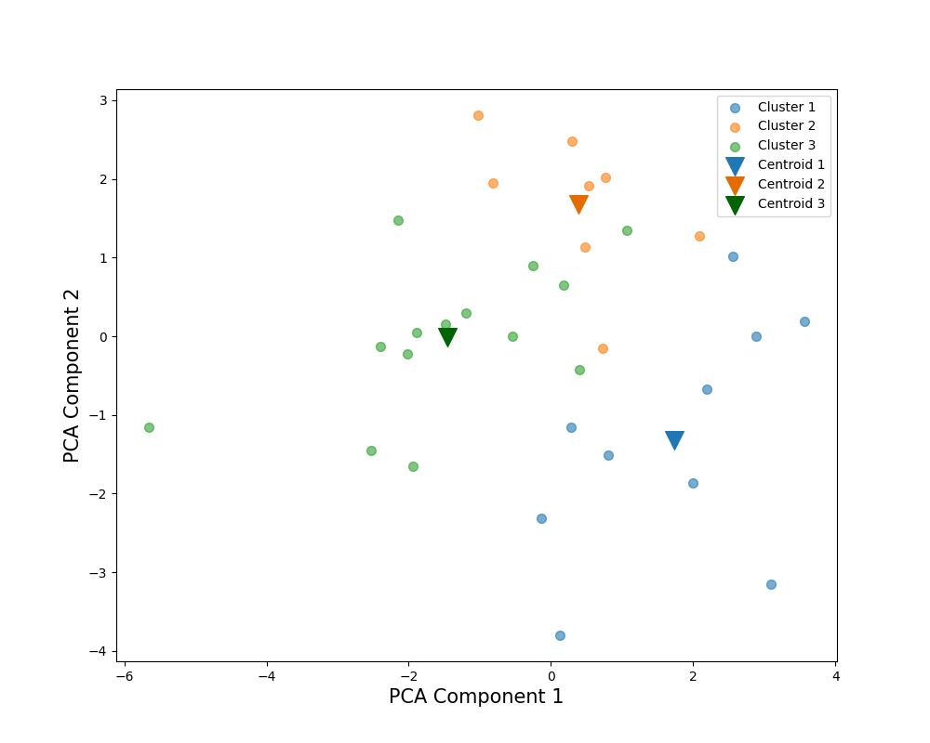
Number of Clusters |  | 3 |  |  | PCA Weights
Cluster |  | 3 | 1 | 2 | 1 | 2
解答時間(s) | 平均 | 123.714286 | 128.3 | 170.75 | 0.198149 | 0.554253
 | 標準偏差 | 19.632894565 | 28.975276824 | 18.304956405
 | 変動係数 | 15.87% | 22.58% | 10.72%
80％
平均速度(px/s) | 平均 | 1102.016901 | 1366.710169 | 1066.667138 | 0.386751 | -0.302942
 | 標準偏差 | 188.04967718 | 143.57499805 | 154.17636012
 | 変動係数 | 17.06% | 10.51% | 14.45%
切り替え回数 | 平均 | 497.571429 | 463.1 | 613.25 | 0.173847 | 0.57919
 | 標準偏差 | 88.642509582 | 96.395539316 | 50.024993753
 | 変動係数 | 17.82% | 20.82% | 8.16%
サッケードの割合(％) | 平均 | 13.477241 | 11.677288 | 12.416685 | -0.256632 | 0.234803
 | 標準偏差 | 1.1250608872 | 1.1684275758 | 0.62217280558
 | 変動係数 | 8.35% | 10.01% | 5.01%
91％
平均サッケード振幅(px) | 平均 | 261.733789 | 378.757485 | 271.350376 | 0.423954 | -0.332261
 | 標準偏差 | 41.173804876 | 59.87504339 | 53.314599042
87％
 | 変動係数 | 15.73% | 15.81% | 19.65%
最大サッケード振幅(px) | 平均 | 1043.927291 | 1403.525261 | 1183.321686 | 0.415715 | -0.016017
 | 標準偏差 | 192.962601 | 136.08673894 | 153.79639008
 | 変動係数 | 18.48% | 9.70% | 13.00%
視線の分布(px) | 平均 | 461.823306 | 546.927534 | 505.920892 | 0.425207 | -0.03332
 | 標準偏差 | 46.034183451 | 40.10546484 | 32.017303868
 | 変動係数 | 9.97% | 7.33% | 6.33%
視線パスのフラクタル次元 | 平均 | 68.290168 | 80.787189 | 86.171712 | 0.424012 | 0.291018
 | 標準偏差 | 14.347422173 | 16.609346495 | 8.0769268908
 | 変動係数 | 21.01% | 20.56% | 9.37%
平均視線パス直線性 | 平均 | 0.965775 | 0.976169 | 0.965203 | -0.043987 | -0.118243
 | 標準偏差 | 0.016186414056 | 0.0073484692283 | 0.01513274595
 | 変動係数 | 1.68% | 0.75% | 1.57%
Scoring Rate (%) |  | 91% | 87% | 80%

1st-All-Data
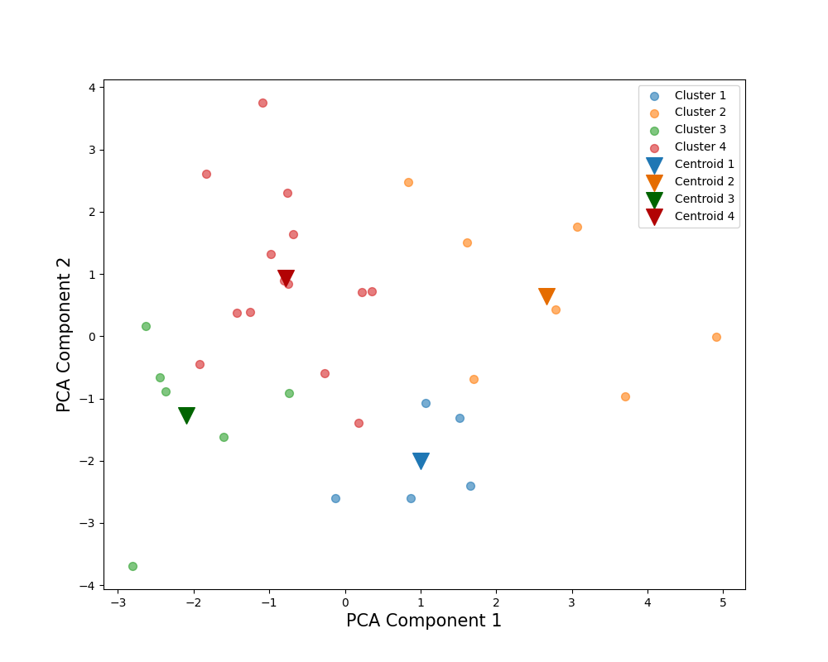
Number of Clusters |  | 4 |  |  |  | PCA Weights
Cluster |  | 1 | 2 | 3 | 4 | 1 | 2
解答時間(s) | 平均 | 127.4 | 165.142857 | 220.666667 | 249.607143 | -0.339637 | 0.425935
 | 標準偏差 | 16.887125273 | 39.913149763 | 42.828339531 | 52.134507459
 | 変動係数 | 13.26% | 24.17% | 19.41% | 20.89%
平均速度(px/s) | 平均 | 1076.885839 | 1325.412245 | 803.043986 | 995.711133 | 0.461256 | 0.161083
 | 標準偏差 | 136.66551613 | 126.21352681 | 98.075325699 | 87.651158521
 | 変動係数 | 12.69% | 9.52% | 12.21% | 8.80%
切り替え回数 | 平均 | 509.3 | 631.428571 | 823.583333 | 898.821429 | -0.36423 | 0.416884
 | 標準偏差 | 81.519629538 | 169.69345611 | 155.83658642 | 167.08721895
 | 変動係数 | 16.01% | 26.87% | 18.92% | 18.59%
64％
サッケードの割合(％) | 平均 | 13.159887 | 12.150965 | 13.94025 | 13.235013 | -0.287973 | -0.176304
 | 標準偏差 | 1.5020745654 | 1.0277144545 | 0.74025401046 | 0.87222990089
71％
 | 変動係数 | 11.41% | 8.46% | 5.31% | 6.59%
平均サッケード振幅(px) | 平均 | 262.592428 | 353.76038 | 188.324517 | 246.625033 | 0.47454 | 0.220322
 | 標準偏差 | 25.416755989 | 39.005758062 | 27.229973999 | 23.474492029
 | 変動係数 | 9.68% | 11.03% | 14.46% | 9.52%
最大サッケード振幅(px) | 平均 | 1017.842254 | 1312.094898 | 1042.807402 | 1181.045454 | 0.216353 | 0.363934
 | 標準偏差 | 127.44224665 | 104.0857276 | 143.24567912 | 193.69239563
66％
 | 変動係数 | 12.52% | 7.93% | 13.74% | 16.40%
視線の分布(px) | 平均 | 466.350754 | 500.956532 | 389.965272 | 458.950757 | 0.400617 | 0.175329
 | 標準偏差 | 32.200190403 | 49.265195016 | 37.814419882 | 25.801318862
86％
 | 変動係数 | 6.90% | 9.83% | 9.70% | 5.62%
視線パスのフラクタル次元 | 平均 | 68.896194 | 99.111835 | 84.346024 | 108.020082 | -0.089659 | 0.557267
 | 標準偏差 | 12.179227685 | 21.215874788 | 15.123147721 | 18.219313516
 | 変動係数 | 17.68% | 21.41% | 17.93% | 16.87%
平均視線パス直線性 | 平均 | 0.96938 | 0.970664 | 0.972537 | 0.962431 | 0.125569 | -0.25589
 | 標準偏差 | 0.012529964086 | 0.011 | 0.0042426406871 | 0.010295630141
 | 変動係数 | 1.29% | 1.13% | 0.44% | 1.07%
Scoring Rate (%) |  | 86% | 71% | 66% | 64%

2nd-E-Data
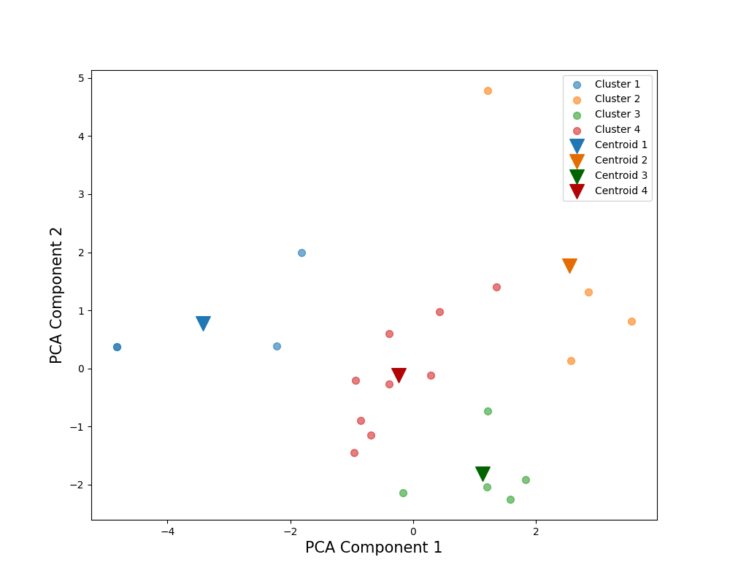
86％
83％
79％
64％
Number of Clusters |  | 4 |  |  |  | PCA Weights
Cluster |  | 1 | 3 | 2 | 4 | 1 | 2
解答時間(s) | 平均 | 263.621934 | 199.100291 | 373.536883 | 241.883015 | 0.158581 | 0.580164
 | 標準偏差 | 48.007451359 | 32.365264791 | 88.27322986 | 52.414369022
 | 変動係数 | 18.21% | 16.26% | 23.63% | 21.67%
平均速度(px/s) | 平均 | 580.931126 | 1065.429054 | 1101.004301 | 891.891771 | 0.432045 | -0.113953
 | 標準偏差 | 160.78760822 | 95.268026016 | 131.14756571 | 43.400697921
 | 変動係数 | 27.68% | 8.94% | 11.91% | 4.87%
切り替え回数 | 平均 | 5535.25 | 3222.8 | 5705.75 | 4328.222222 | -0.048185 | 0.606526
 | 標準偏差 | 919.33356297 | 399.3904105 | 1800.8098178 | 741.60987048
 | 変動係数 | 16.61% | 12.39% | 31.56% | 17.13%
サッケードの割合(％) | 平均 | 20.117663 | 16.015117 | 15.319186 | 17.504461 | -0.415034 | 0.093485
 | 標準偏差 | 0.76595757063 | 2.1624497682 | 1.8060348834 | 1.0581134155
 | 変動係数 | 3.81% | 13.50% | 11.79% | 6.04%
平均サッケード振幅(px) | 平均 | 41.491126 | 91.863501 | 100.157989 | 71.379191 | 0.455292 | -0.106876
 | 標準偏差 | 11.727627382 | 9.0416556006 | 17.677443735 | 6.1831602761
 | 変動係数 | 28.27% | 9.84% | 17.65% | 8.66%
最大サッケード振幅(px) | 平均 | 764.769069 | 1003.207633 | 1139.605449 | 1073.40926 | 0.328335 | 0.116808
 | 標準偏差 | 154.7202679 | 133.80230456 | 264.82112104 | 187.94482006
 | 変動係数 | 20.23% | 13.34% | 23.24% | 17.51%
視線の分布(px) | 平均 | 345.806243 | 445.910281 | 441.77686 | 421.491414 | 0.371084 | -0.129883
 | 標準偏差 | 36.774510765 | 16.998288355 | 26.543509131 | 24.640221387
 | 変動係数 | 10.63% | 3.81% | 6.01% | 5.85%
視線パスのフラクタル次元 | 平均 | 71.892623 | 98.878399 | 176.097393 | 98.513227 | 0.372523 | 0.35466
 | 標準偏差 | 34.249958263 | 11.081710789 | 11.679436373 | 18.66522301
 | 変動係数 | 47.64% | 11.21% | 6.63% | 18.95%
平均視線パス直線性 | 平均 | 0.1526 | 0.141526 | 0.152264 | 0.155247 | -0.148468 | 0.325717
 | 標準偏差 | 0.013190905958 | 0.004 | 0.011532562595 | 0.007
 | 変動係数 | 8.64% | 2.83% | 7.57% | 4.51%
Scoring Rate (%) |  | 86% | 83% | 79% | 64%

2nd-J-Data
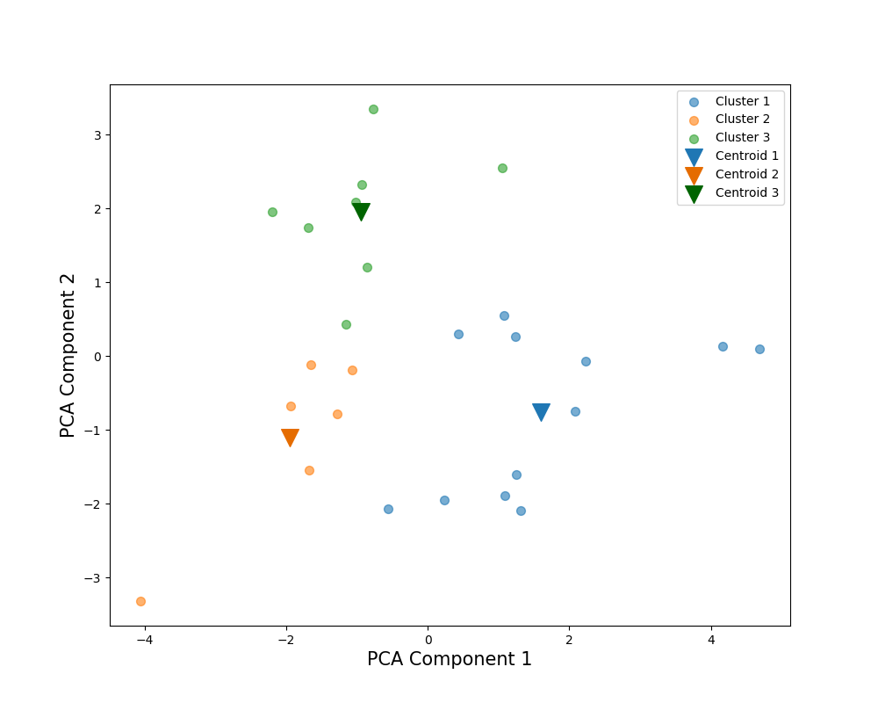
Number of Clusters |  | 3 |  |  | PCA Weights
Cluster |  | 3 | 1 | 2 | 1 | 2
解答時間(s) | 平均 | 174.265706 | 102.081908 | 118.413324 | -0.170447 | 0.550272
 | 標準偏差 | 28.052329903 | 17.571559834 | 14.492490745
 | 変動係数 | 16.10% | 17.21% | 12.24%
平均速度(px/s) | 平均 | 1179.510305 | 1291.913325 | 969.544708 | 0.415829 | 0.156266
 | 標準偏差 | 94.933136881 | 228.52634951 | 168.94439925
 | 変動係数 | 8.05% | 17.69% | 17.43%
切り替え回数 | 平均 | 2696.25 | 1356.333333 | 2120.166667 | -0.368053 | 0.417295
 | 標準偏差 | 326.84891661 | 312.32131861 | 160.95019934
89％
 | 変動係数 | 12.12% | 23.03% | 7.59%
サッケードの割合(％) | 平均 | 16.096601 | 13.54662 | 17.619773 | -0.423664 | 0.015441
 | 標準偏差 | 2.0160089286 | 1.6963832114 | 1.5841470891
 | 変動係数 | 12.52% | 12.52% | 8.99%
平均サッケード振幅(px) | 平均 | 101.817451 | 129.812526 | 78.336384 | 0.487774 | 0.071486
 | 標準偏差 | 11.371991734 | 30.220854736 | 16.20360571
 | 変動係数 | 11.17% | 23.28% | 20.68%
最大サッケード振幅(px) | 平均 | 1127.292029 | 1142.647297 | 820.662106 | 0.300064 | 0.344843
 | 標準偏差 | 301.58781038 | 271.59224873 | 184.47723292
80％
83％
 | 変動係数 | 26.75% | 23.77% | 22.48%
視線の分布(px) | 平均 | 504.364299 | 524.367667 | 434.23856 | 0.375794 | 0.270634
 | 標準偏差 | 54.545922726 | 53.773366158 | 59.41269271
 | 変動係数 | 10.81% | 10.25% | 13.68%
視線パスのフラクタル次元 | 平均 | 87.517393 | 56.281997 | 56.878443 | -0.095069 | 0.548556
 | 標準偏差 | 9.8044365468 | 7.9589611131 | 11.875037179
 | 変動係数 | 11.20% | 14.14% | 20.88%
平均視線パス直線性 | 平均 | 0.154007 | 0.157981 | 0.16517 | 0.069698 | 0.014989
 | 標準偏差 | 0.0097467943448 | 0.021886068628 | 0.012767145335
 | 変動係数 | 6.33% | 13.85% | 7.73%
Scoring Rate (%) |  | 89% | 83% | 80%

2nd-All-Data
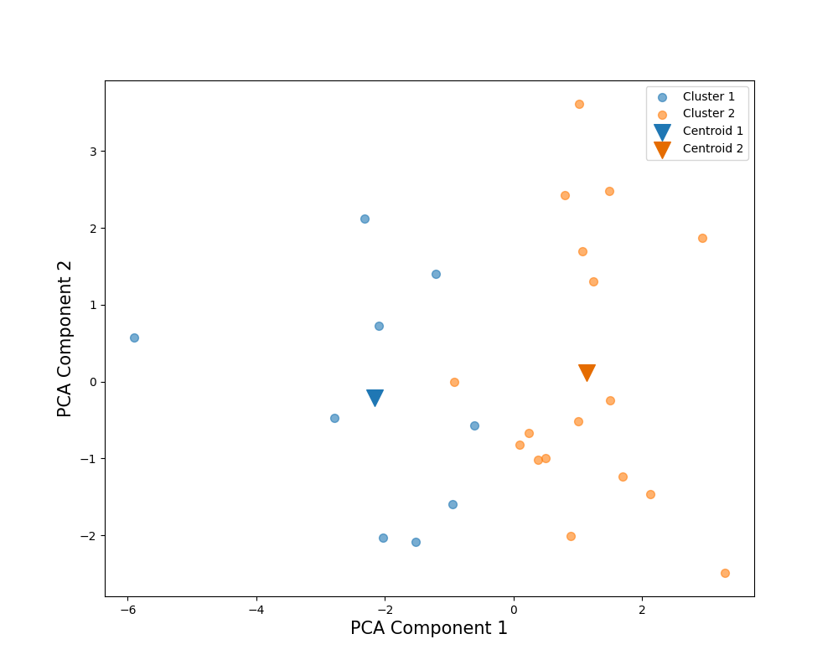
Number of Clusters |  | 2 |  | PCA Weights
Cluster |  | 1 | 2 | 1 | 2
解答時間(s) | 平均 | 161.144645 | 197.27525 | 0.159394 | 0.569665
 | 標準偏差 | 37.36607001 | 57.23129428
 | 変動係数 | 23.19% | 29.01%
平均速度(px/s) | 平均 | 916.796554 | 1135.627621 | 0.431301 | -0.161896
 | 標準偏差 | 178.55019615 | 111.22229129
 | 変動係数 | 19.48% | 9.79%
切り替え回数 | 平均 | 3042.333333 | 3096.323529 | -0.039958 | 0.601864
 | 標準偏差 | 860.91869535 | 851.3702731
 | 変動係数 | 28.30% | 27.50%
サッケードの割合(％) | 平均 | 17.625169 | 15.448912 | -0.398494 | 0.141226
 | 標準偏差 | 1.6074408232 | 1.4784468201
 | 変動係数 | 9.12% | 9.57%
80％
平均サッケード振幅(px) | 平均 | 75.185919 | 103.277145 | 0.460092 | -0.196191
 | 標準偏差 | 15.835558563 | 15.930450998
81％
 | 変動係数 | 21.06% | 15.42%
最大サッケード振幅(px) | 平均 | 834.828662 | 1137.304209 | 0.378911 | 0.179128
 | 標準偏差 | 132.96391277 | 170.09358981
 | 変動係数 | 15.93% | 14.96%
視線の分布(px) | 平均 | 417.409288 | 487.003576 | 0.399921 | -0.139467
 | 標準偏差 | 49.938819509 | 30.09145696
 | 変動係数 | 11.96% | 6.18%
視線パスのフラクタル次元 | 平均 | 65.171247 | 93.923161 | 0.317688 | 0.41881
 | 標準偏差 | 17.889772106 | 23.873093411
 | 変動係数 | 27.45% | 25.42%
平均視線パス直線性 | 平均 | 0.158557 | 0.154951 | -0.109812 | -0.040695
 | 標準偏差 | 0.019235384062 | 0.0091651513899
 | 変動係数 | 12.13% | 5.91%
Scoring Rate (%) |  | 81% | 80%

2nd-E-Data-wScores
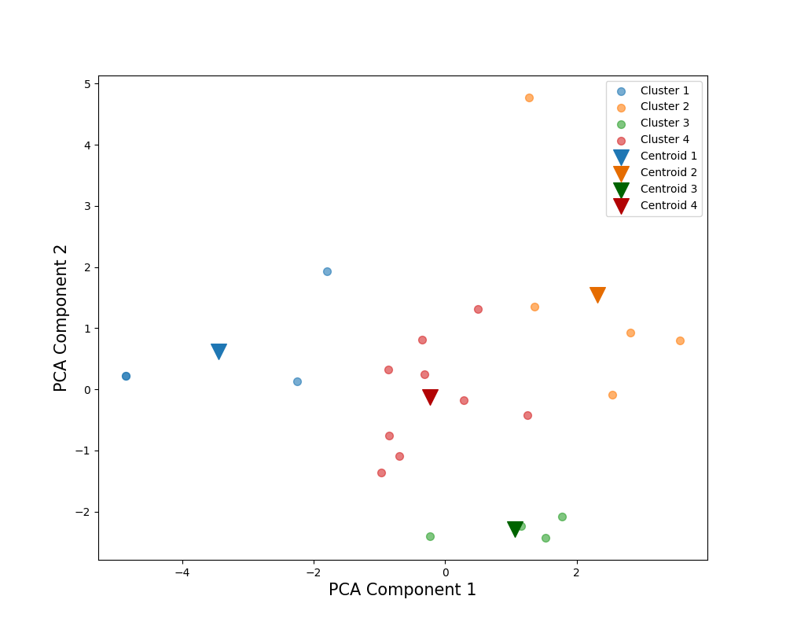
86.25％
90％
79％
61.67％
Number of Clusters |  | 4 |  |  |  | PCA Weights
Cluster |  | 3 | 1 | 2 | 4 | 1 | 2
得点率(％) | 平均 | 90.000 | 86.250 | 79.000 | 61.667 | -0.039 | -0.233
 | 標準偏差 | 4.082 | 7.500 | 11.937 | 13.693
 | 変動係数 | 4.54% | 8.70% | 15.11% | 22.20%
解答時間(s) | 平均 | 190.829 | 263.622 | 362.985 | 232.039 | 0.162 | 0.550
 | 標準偏差 | 30.670 | 48.007 | 80.005 | 43.266
 | 変動係数 | 16.07% | 18.21% | 22.04% | 18.65%
平均速度(px/s) | 平均 | 1063.822 | 580.931 | 1067.473 | 907.282 | 0.431 | -0.112
 | 標準偏差 | 109.928 | 160.788 | 136.094 | 73.830
 | 変動係数 | 10.33% | 27.68% | 12.75% | 8.14%
切り替え回数 | 平均 | 3060.500 | 5535.250 | 5546.400 | 4213.000 | -0.044 | 0.583
 | 標準偏差 | 192.549 | 919.334 | 1599.734 | 720.350
 | 変動係数 | 6.29% | 16.61% | 28.84% | 17.10%
サッケードの割合(％) | 平均 | 15.944 | 20.118 | 15.314 | 17.616 | -0.413 | 0.103
 | 標準偏差 | 2.490 | 0.766 | 1.564 | 0.822
 | 変動係数 | 15.62% | 3.81% | 10.21% | 4.67%
平均サッケード振幅(px) | 平均 | 92.454 | 41.491 | 97.073 | 71.909 | 0.454 | -0.115
 | 標準偏差 | 10.328 | 11.728 | 16.791 | 7.528
 | 変動係数 | 11.17% | 28.27% | 17.30% | 10.47%
最大サッケード振幅(px) | 平均 | 971.557 | 764.769 | 1199.691 | 1038.940 | 0.331 | 0.133
 | 標準偏差 | 131.120 | 154.720 | 265.799 | 132.599
 | 変動係数 | 13.50% | 20.23% | 22.16% | 12.76%
視線の分布(px) | 平均 | 450.273 | 345.806 | 436.869 | 422.738 | 0.370 | -0.129
 | 標準偏差 | 16.074 | 36.775 | 25.472 | 24.682
 | 変動係数 | 3.57% | 10.63% | 5.83% | 5.84%
視線パスのフラクタル次元 | 平均 | 94.336 | 71.893 | 166.288 | 97.402 | 0.374 | 0.333
 | 標準偏差 | 5.118 | 34.250 | 24.154 | 16.974
 | 変動係数 | 5.43% | 47.64% | 14.53% | 17.43%
平均視線パス直線性 | 平均 | 0.140 | 0.153 | 0.155 | 0.153 | -0.143 | 0.349
 | 標準偏差 | 0.002 | 0.013 | 0.012 | 0.006
 | 変動係数 | 1.75% | 8.64% | 7.53% | 4.02%

2nd-J-Data-wScores
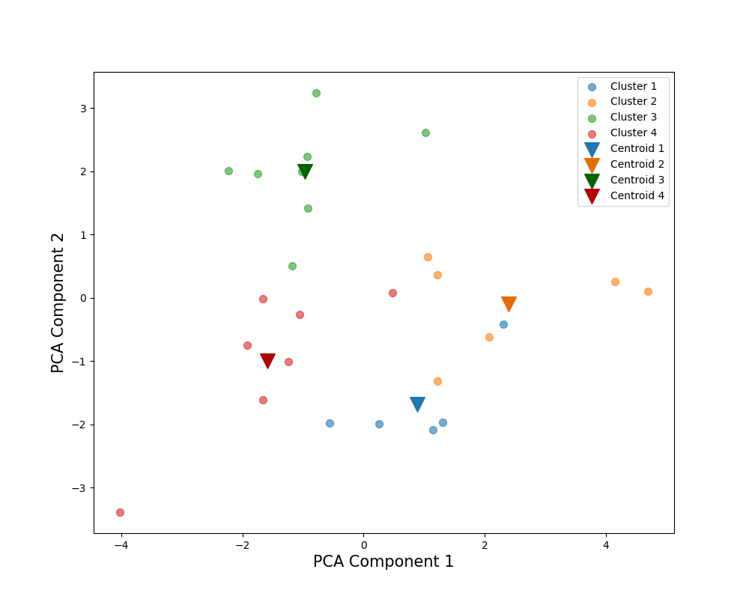
Number of Clusters |  | 4 |  |  |  | PCA Weights
Cluster |  | 2 | 3 | 4 | 1 | 1 | 2
得点率(％) | 平均 | 90.000 | 88.750 | 78.571 | 78.000 | -0.028 | 0.141
 | 標準偏差 | 6.325 | 8.345 | 6.901 | 13.038
 | 変動係数 | 7.03% | 9.40% | 8.78% | 16.72%
解答時間(s) | 平均 | 102.242 | 174.266 | 120.401 | 95.840 | -0.173 | 0.538
 | 標準偏差 | 13.052 | 28.052 | 14.237 | 18.939
 | 変動係数 | 12.77% | 16.10% | 11.82% | 19.76%
平均速度(px/s) | 平均 | 1434.633 | 1179.510 | 992.296 | 1153.271 | 0.414 | 0.167
88.75％
 | 標準偏差 | 236.859 | 94.933 | 165.556 | 110.713
 | 変動係数 | 16.51% | 8.05% | 16.68% | 9.60%
切り替え回数 | 平均 | 1328.667 | 2696.250 | 2087.000 | 1283.200 | -0.371 | 0.409
 | 標準偏差 | 364.423 | 326.849 | 171.136 | 154.082
90％
 | 変動係数 | 27.43% | 12.12% | 8.20% | 12.01%
サッケードの割合(％) | 平均 | 13.721 | 16.097 | 17.231 | 13.066 | -0.424 | 0.014
 | 標準偏差 | 1.803 | 2.016 | 1.774 | 1.749
 | 変動係数 | 13.14% | 12.52% | 10.30% | 13.38%
平均サッケード振幅(px) | 平均 | 144.018 | 101.817 | 81.712 | 118.336 | 0.487 | 0.077
78.57％
 | 標準偏差 | 33.324 | 11.372 | 17.278 | 21.499
 | 変動係数 | 23.14% | 11.17% | 21.15% | 18.17%
最大サッケード振幅(px) | 平均 | 1343.350 | 1127.292 | 883.626 | 878.052 | 0.297 | 0.352
78％
 | 標準偏差 | 159.164 | 301.588 | 236.877 | 140.421
 | 変動係数 | 11.85% | 26.75% | 26.81% | 15.99%
視線の分布(px) | 平均 | 539.637 | 504.364 | 450.188 | 501.742 | 0.376 | 0.257
 | 標準偏差 | 63.275 | 54.546 | 68.719 | 42.917
 | 変動係数 | 11.73% | 10.81% | 15.26% | 8.55%
視線パスのフラクタル次元 | 平均 | 59.255 | 87.517 | 57.599 | 51.587 | -0.099 | 0.547
 | 標準偏差 | 6.414 | 9.804 | 11.007 | 8.603
 | 変動係数 | 10.82% | 11.20% | 19.11% | 16.68%
平均視線パス直線性 | 平均 | 0.167 | 0.154 | 0.166 | 0.145 | 0.069 | 0.018
 | 標準偏差 | 0.025 | 0.010 | 0.012 | 0.012
 | 変動係数 | 14.99% | 6.33% | 7.22% | 8.41%

2nd-All-Data-wScores
Number of Clusters |  | 2 |  | PCA Weights
Cluster |  | 1 | 2 | 1 | 2
得点率(％) | 平均 | 82.714 | 78.933 | -0.108 | -0.180
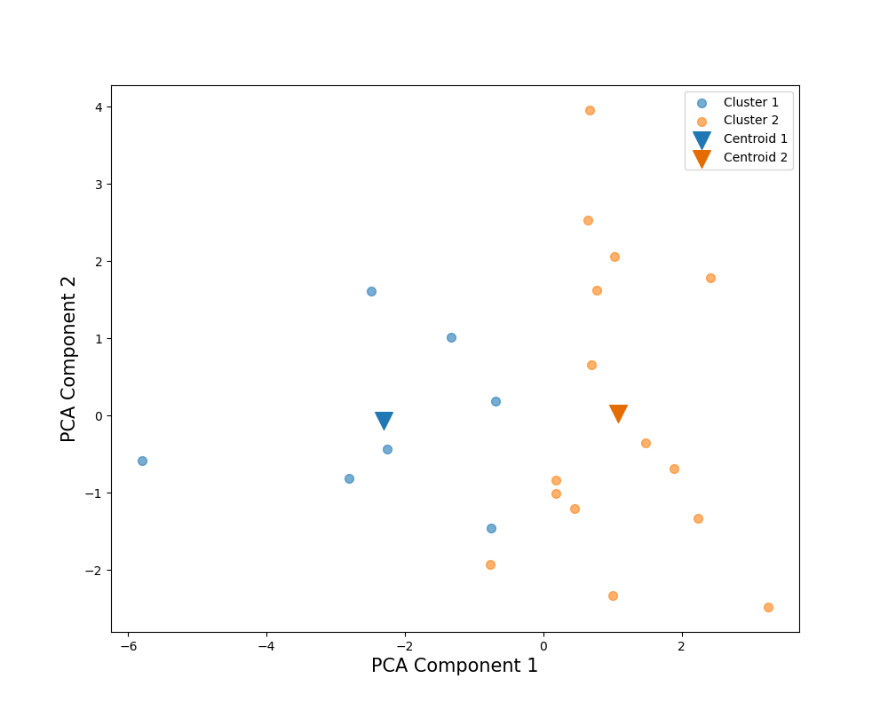
 | 標準偏差 | 11.441 | 8.430
 | 変動係数 | 13.83% | 10.68%
解答時間(s) | 平均 | 179.569 | 199.314 | 0.089 | 0.578
 | 標準偏差 | 27.384 | 61.281
 | 変動係数 | 15.25% | 30.75%
平均速度(px/s) | 平均 | 894.524 | 1134.648 | 0.431 | -0.116
 | 標準偏差 | 194.574 | 118.386
 | 変動係数 | 21.75% | 10.43%
切り替え回数 | 平均 | 3467.143 | 3087.367 | -0.133 | 0.569
 | 標準偏差 | 565.232 | 925.728
 | 変動係数 | 16.30% | 29.98%
サッケードの割合(％) | 平均 | 18.065 | 15.247 | -0.411 | 0.099
 | 標準偏差 | 1.380 | 1.464
82.71％
78.93％
 | 変動係数 | 7.64% | 9.60%
平均サッケード振幅(px) | 平均 | 72.016 | 104.942 | 0.462 | -0.165
 | 標準偏差 | 16.396 | 15.850
 | 変動係数 | 22.77% | 15.10%
最大サッケード振幅(px) | 平均 | 866.977 | 1135.455 | 0.361 | 0.224
 | 標準偏差 | 144.076 | 188.320
 | 変動係数 | 16.62% | 16.59%
視線の分布(px) | 平均 | 408.658 | 480.647 | 0.437 | -0.011
 | 標準偏差 | 49.645 | 31.734
 | 変動係数 | 12.15% | 6.60%
視線パスのフラクタル次元 | 平均 | 70.742 | 94.089 | 0.260 | 0.421
 | 標準偏差 | 20.008 | 26.148
 | 変動係数 | 28.28% | 27.79%
平均視線パス直線性 | 平均 | 0.155 | 0.153 | -0.073 | 0.178
 | 標準偏差 | 0.018 | 0.009
 | 変動係数 | 11.66% | 5.77%

